インバータ基本情報
■インバータについて
直流電流から、ACモーターを回すための交流電流を生成する装置
Aproでは3相モーターを扱うように見受けられる。
3相モーターでは3つのレグが接続され、3つのモーターコイル(インダクタ)の電流方向を6つのスイッチ(アーム)で制御する。
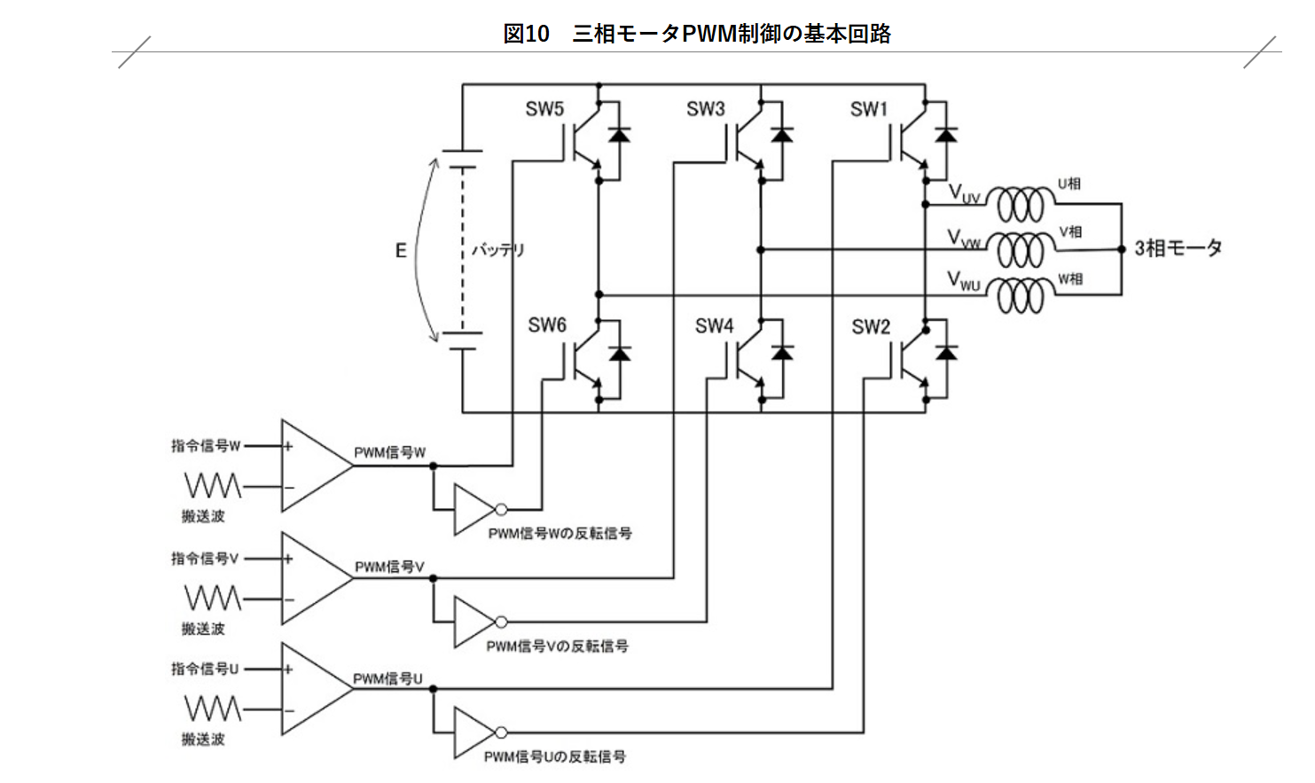
 |  |  |  |  |  |  |  |  | 出典： 車載ECUのインバータ技術～電動化に欠かせないコア技術 | 市場動向詳細 | TechEyesOnline

レグを構成する上下アームを
同時にONすると短絡(ショート)状態
となるため厳禁!!!
★必ず両方OFF or いずれかだけOFF

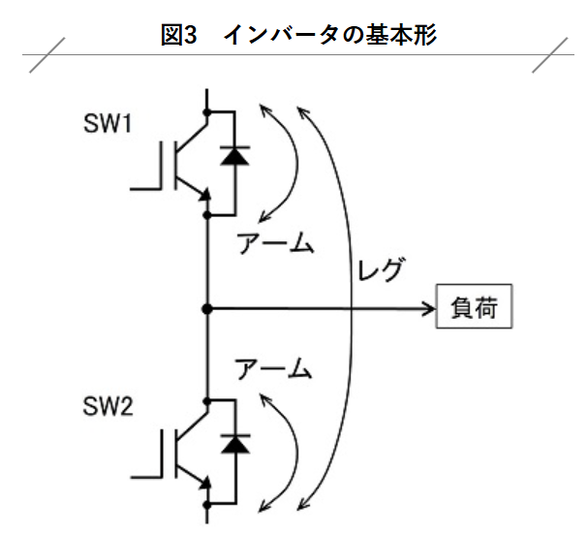

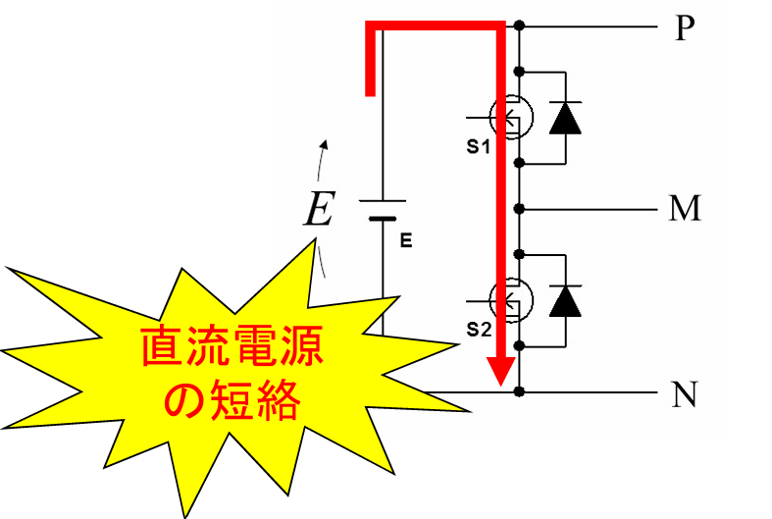
 |  |  |  |  |  |  |  |  |  | 出典： https://pel.ee.ibaraki.ac.jp/img/file873.pdf

■3相モーターが駆動する仕組み
３相モーターは、３つのコイルの電流の向きを変えることで、N極、S極を切り替え続けることで回転子を回転させる
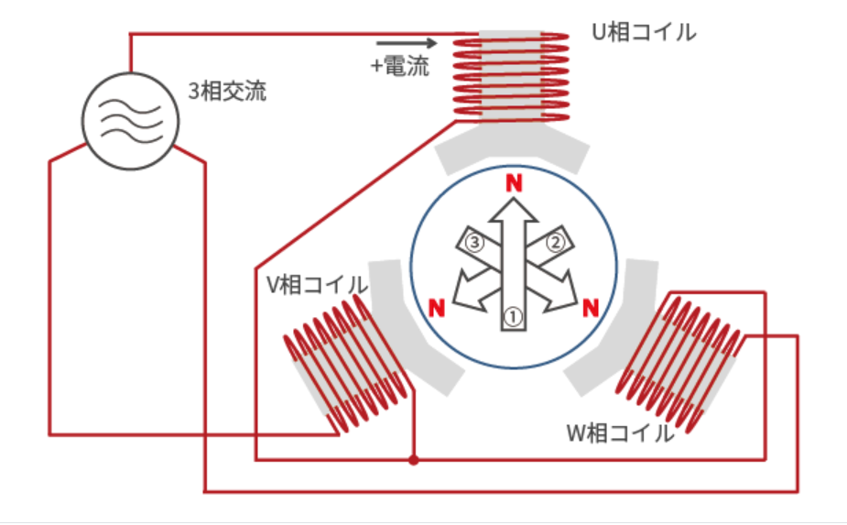
 |  |  |  |  |  |  |  | 出典： 三相交流 : どのようにしてモータは回る？(2) | モータとは？ | エレクトロニクス豆知識 | ローム株式会社 - ROHM Semiconductor
制御対象の各コイル(制御単位)を”相”
と表現する。一般的に3相モーターでは、
それぞれのコイル制御をＵ相、Ｖ相、Ｗ相
と表現する。
※なぜUVWなのかはわからなかった....orz (ABCとかＸＹＺでも...）

■回転例
以下の①～⑥のように各コイルの電流の向きを切り替えることで、回転軸方向の極性(N極、S極)を変化させる。
それに伴い、回転軸の磁石と引き合い/反発し、回転軸を回転させる。
切替

① |  |  |  |  | ② |  |  |  |  | ③

N
S
S
N
N
電流方向
N
S
S
N
S
電流方向
N
S
N
N
S
電流方向
N
S
N
S
S
電流方向
N
S
N
S
N
電流方向
N
S
S
S
N
電流方向

切替

 |  |  |  |  |  |  |  |  |  |  |  |  |  | ④へ

切替
④ |  |  |  |  | ⑤ |  |  |  |  | ⑥

 |  |  |  |  |  |  |  |  |  |  |  |  |  | ①に戻る
 |  |  |  |  |  |  |  |  |  |  |  |  |  | (1周完了!!)

切替
切替

表：各相の電流方向(回転軸がS極となる電流方向を正方向とみなす)
 | U相 | V相 | W相
① | 正 | 負 | 負
② | 正 | 負 | 正
③ | 負 | 負 | 正
④ | 負 | 正 | 正
⑤ | 負 | 正 | 負
⑥ | 正 | 正 | 負

実際には、正/負の2段階ではなく、より滑らかに回転させるため、以下のような正弦波状の電流(電圧)を流すことで回転させる
なお、各相のサインカーブの位相は120度ずらす！！

①
②
⑥
⑤
④
③
 |  |  |  |  |  |  | 出典： 三相交流 : どのようにしてモータは回る？(2) | モータとは？ | エレクトロニクス豆知識 | ローム株式会社 - ROHM Semiconductor

“負”だと上がOFF
下がON
“正”だと上がON
下がOFF

 |  |  |  |  |  |  |  |  |  |  | 例：①の場合のFET信号制御方法
U相だけ正電流
V、W相は負電流
(U相と逆の電流が流れる)

OFF
OFF
ON
上の①～⑥の回転状態との
対応を示す。

ON
OFF
ON

一方、以下の回路の通りFETのON/OFFしか制御手段がなく、これによりなめらかなサインカーブ状の電流を生成する必要がある。

ここはON/OFFのみ操作可能で、
サインカーブのような、なめらか
な電流制御ができない
 |  |  |  |  |  |  |  |  |  |  | 3 | 6 | -1 | 9 | 7 | 16
 |  |  |  |  |  |  |  |  |  |  | ｋ |  |  | 33 | 4 | 37
 |  |  |  |  |  |  |  |  |  |  |  |  |  | 8 | 3 | 11
 |  |  |  |  |  |  |  |  |  |  |  |  |  | 63 | 1
 |  |  |  |  |  |  |  |  |  |  |  |  |  | 10 | 3
 |  |  |  |  |  |  |  |  |  |  |  | 1 |  | 9 | 4

搬送波は三角波を
使用する。
そのために、PWMを使用する(結局ON/OFFではあるが、時間平均で考えると、ON/OFFの中間電流を流すことが可能となる)。
PWMを作る際には、搬送波(キャリア)と指令信号(変調波)を使用して以下の通り作成する方法が使われている(三角波比較方式)。 |  |  |  |  |  |  |  |  |  |  | ※三角波比較方式の具体例。キャリアと変調波の交差ポイントを境に、ON/OFFが切り替わっている
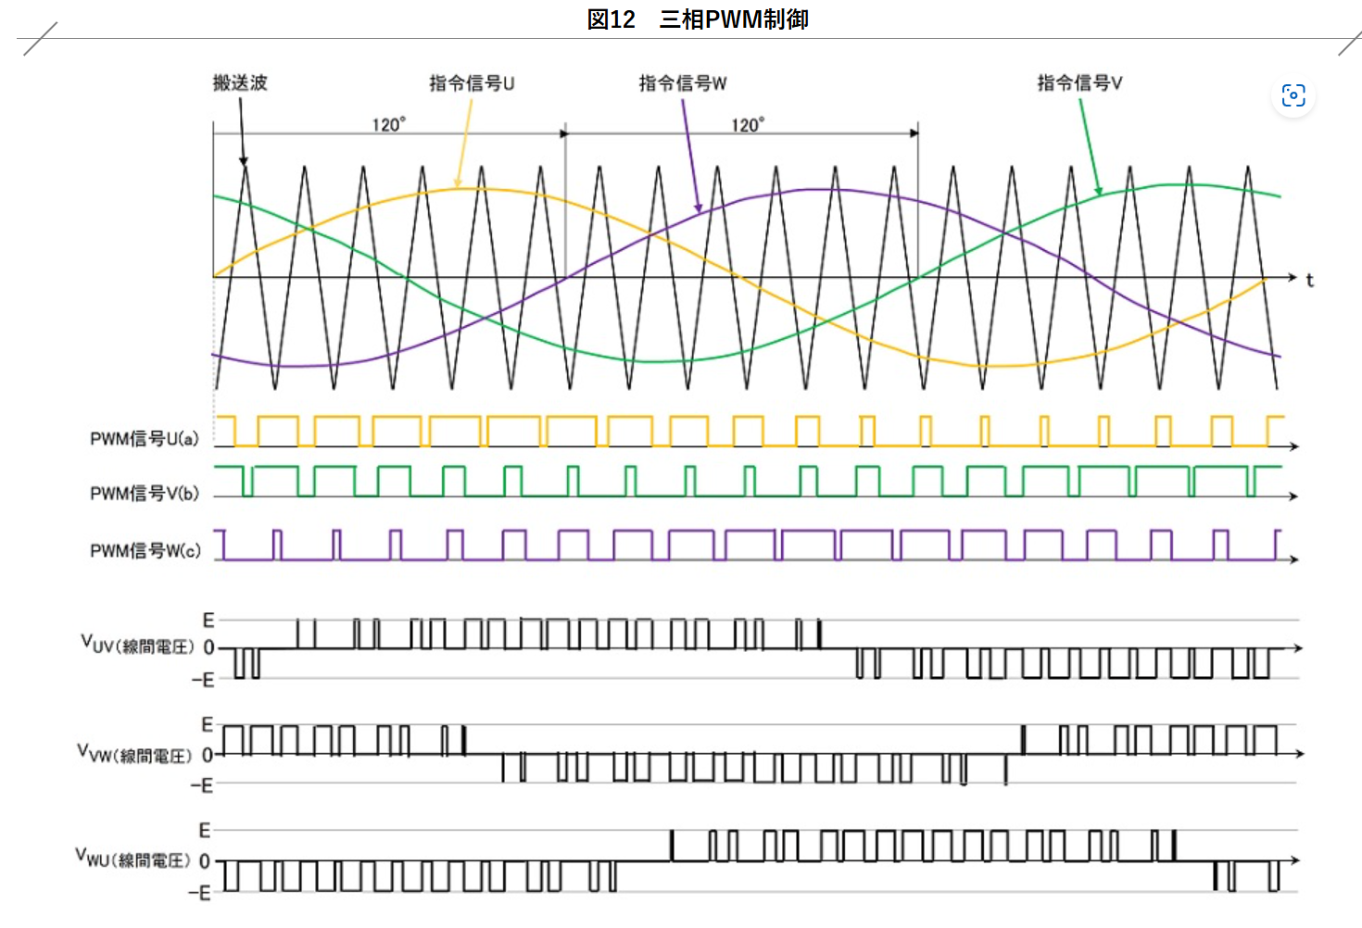
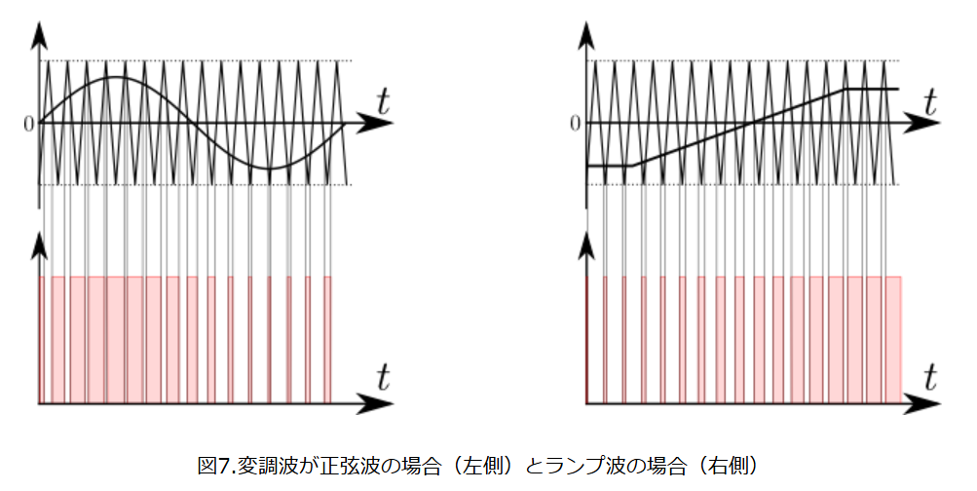
 |  |  |  |  |  |  |  |  |  |  |  |  |  |  |  |  | 出典： PWM制御の実現例（三角波比較方式）

指令波は各相の
サインカーブとする

指令信号より搬送波が
小さい期間をPWMのON期間
とする。

幅が狭いところは、
時間平均の観点では
流れる電流が小さい

幅が広いところは、
時間平均の観点では
流れる電流が大きい

 |  |  |  |  |  |  |  |  | 出典： 車載ECUのインバータ技術～電動化に欠かせないコア技術 | 市場動向詳細 | TechEyesOnline

 | ※補足
 | DACなどを使って、変調波(サインカーブ)を出力できる場合には、コンパレータを使うことで、HW側でPWM変換が可能らしい。
コンパレータ
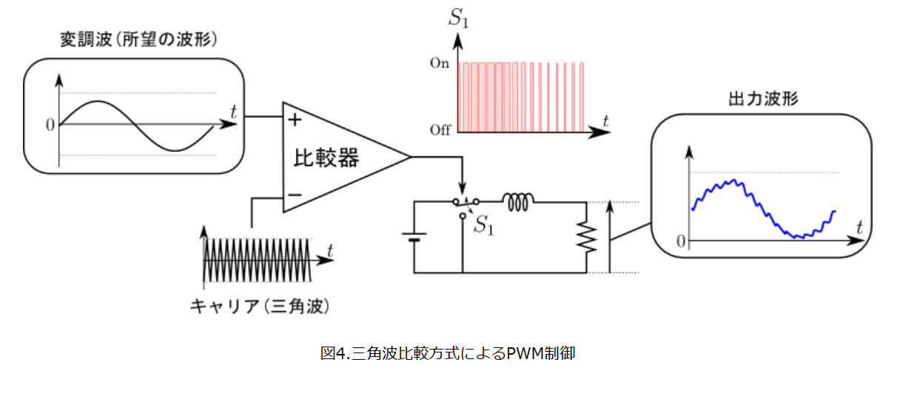
 |  |  |  |  |  |  |  |  | 出典：http://energychord.com/children/energy/pe/inv/contents/inv_pwm_tri.html

■回転方向の切り替え
前述の例の①～⑥の遷移方向を⑥～①と逆順に動かせば回転方向が逆転する。
※どこかの相の制御を入れ替えると、制御方向を逆転するのと同じ効果が得られる。

 |  | U相 | V相 | W相 |  |  | U相 | V相 | W相
 | ① | 正 | 負 | 負 |  | ① | 正 | 負 | 負 | 反転前の①と同じ
 | ② | 正 | 負 | 正 |  | ② | 正 | 正 | 負 | 反転前の⑥と同じ
 | ③ | 負 | 負 | 正 |  | ③ | 負 | 正 | 負 | 反転前の⑤と同じ
 | ④ | 負 | 正 | 正 |  | ④ | 負 | 正 | 正 | 反転前の④と同じ
 | ⑤ | 負 | 正 | 負 |  | ⑤ | 負 | 負 | 正 | 反転前の③と同じ
 | ⑥ | 正 | 正 | 負 |  | ⑥ | 正 | 負 | 正 | 反転前の②と同じ

V相とW相を反転させる

■回転速度の指定
3相モーター(というか、ACモーター)の回転速度は、以下の計算式で算出される。
“P(極数)”は使用するモーター固定のため、f(周波数)がカギとなる。

 |  |  |  |  |  |  | 出典： 【電気工事士２種－筆記問題解説】三相誘導電動機の回転数(同期速度)と始動方法 - ふくラボ電気工事士２種

指令信号(搬送波)のサインカーブの周波数が高ければ高速回転し、低ければ低速回転する

周波数が高い
=高速回転
周波数が低い
=低速回転

■過変調によるモーター制御効率アップ(強力に制御する方法!!)
出典： インバータ工学~三角波比較PWMと三次調波重畳の方法~ | FIRST STEP
★かなり独自解釈がは入っているため間違っている可能性あり

前述の例で言えば、キャリアの幅と周波数がイコールの状態が変調率=1.0の状態

この幅内が変調率1.0以内の状況。指令信号がこの幅を超えると、
PWMが100%に張り付くため、細かい制御が不可となる。
一方、この幅最大の電流量を流す際(すべてのコイルで最大の正電流、
負電流を流す際)が、最大のパワーを生み出す。
変調率1.0以上とした状態を、過変調と言う(らしい?)


しかし、120度の位相差を出しているため、電流の差はこの図の通り、
変調率1.0に対して、小さい電流しか流せない。
ここの幅が ?
※インダクタンスは固定のため電流と電圧は比例する
(説明の都合上混ざっているが、本質的にどちらも考え方は同じ？)

★ここで以下の要望が発生
細かい制御可能な状態を維持しつつ(過変長状態とせず)、変調率1.0に近い最大の電流(電力)でモーターを駆動したい！！！

方式としては以下の3つがある！！！
 | ① 3次調波重畳
 | ② 中間電圧印加法
 | ③ 空間ベクトル変調方法

 | ※計算方法等、詳細は割愛
変調率1.0内に収まりつつ、各コイルに流れる
電流量が、処理前より大きくなっている
(ほぼ最大になっている)
前述の3ついずれのケースにおいても、実施すると指令信号(変調波)が、以下のような形になる。
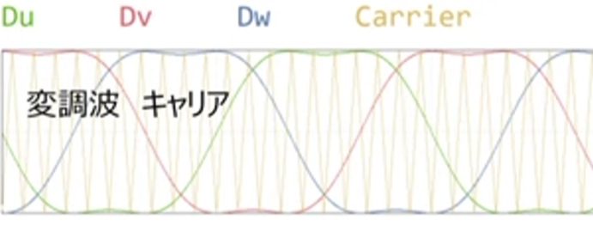

※参考(Youtubeなので、プライベートで視聴)

チャンネル名 | 明治大学パワーエレクトロニクス研究室 |  |  | https://www.youtube.com/watch?v=l24LhQPNJ6o
チャンネル名 | Masayoshi Yamamoto |  |  | https://www.youtube.com/watch?v=wcKhKby5BMQ

■処理フロー(予想)

■目標周波数(仮)決定
入力情報より目標周波数決定。
また出力モードの決定。
〇アウトプット
・目標周波数
・出力モード
- 停止
- 正転(前進)
- 逆転(後進)
★ フェールセーフ関連の強制処理
実施？
■指示周波数(仮)を決定
現在周波数から大幅に目標周波数
を変えると、ブラシレスモータは
脱調してまともに制御できない。
そのため、目標周波数に向けて
緩やかに周波数を変える処理が
必要。(PI制御などのフィード
バック制御)
〇アウトプット
・指示周波数
■指令信号波形(変調波)の演算
出力モードと周波数から、各相の
変調波を生成する。
〇アウトプット
・変調波
■出力信号を作成する
出力波と時間情報より、各層の
出力設定値を生成する。
〇アウトプット
・PWMDuty
★ フェールセーフ関連の強制処理
実施？
★ 停止時/開始時の特殊シーケンス
があればここで実施？
■補正処理(?)
HW特性のばらつき
に伴う補正処理

回路へ

■搬送波(キャリア)生成
キャリア周期は固定で変動しない
想定。

■フェールセーフ検出
情報を収集し、フェールセーフ
判断を実施
・OV( 出力/入力の過電圧)
・OC( 出力/入力の過電流)
・高温異常
...etc

Sheet2
